Enunciado
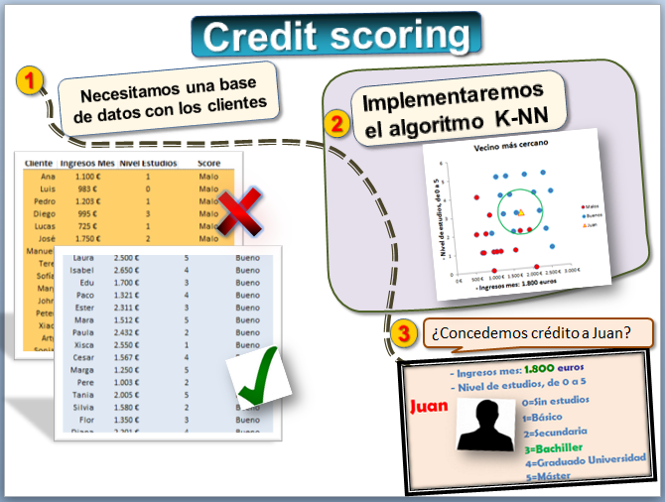
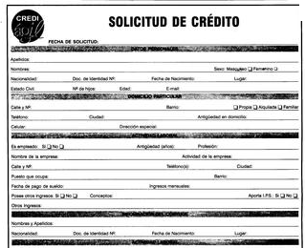
Credit scoring con algoritmo KNN

 | ¿Qué vamos a aprender?
 | - En esta hoja diseñaremos un sistema de credit scoring para conceder créditos.
 | - Utilizaremos uno de los algoritmos más sencillos, el KNN (k-nearest neighbor) o del Vecino más Cercano
 | - Este tipo de algoritmos son la base del reconocimiento de patrones, la minería de datos o big data

¿Cuál es el segundo menor valor de esta lista? -> el "5"
 | Ingredientes:
 | - La funcion MIN() y MAX() calcula el mínimo y máximo respectivamente |  |  |  |  |  |  | 7
 | - La funcion RAIZ() calcula la raiz cuadrada |  |  |  |  |  |  | 9
 | - La funcion K.ESIMO.MENOR devuelve el k-ésimo menor valor de un conjunto de datos |  |  |  |  |  |  | 8
 | - Gráficos de dispersión |  |  |  |  |  |  | 2 | =K.ESIMO.MENOR(K11:K15;2)
 | - La función condicional SI() |  |  |  |  |  |  | 5 | =K.ESIMO.MAYOR(K11:K15;2)

 | Enunciado:
 | - Una empresa dispone de datos históricos de 15 clientes "buenos" y 15 "malos" y quiere realizar un credit scoring
 | - Dispone de dos variables: los ingresos mensuales y el nivel de estudios. Los credit scoring reales utilizan muchas variables
 | - Se trata de clasificar a Juan, un cliente potencial que ha solicitado un crédito, como "bueno" o "malo"

 |  | Estas son las dos variables: |  |  |  |  |  |  | El algoritmo K-NN o del vecino más cercano lo que hace es comparar con los
 |  |  |  |  |  |  |  |  | datos de las personas que más se parecen al cliente que queremos analizar
 |  |  | - Ingresos mes: 1.800 euros |  |  |  |  |  |  |  | http://es.wikipedia.org/wiki/Knn
 |  |  | - Nivel de estudios, de 0 a 5
 |  | Juan |  | 0=Sin estudios
 |  |  |  | 1=Básico
 |  |  |  | 2=Secundaria
 |  |  |  | 3=Bachiller
 |  |  |  | 4=Graduado Universidad
 |  |  |  | 5=Máster

 |  | Estos son los datos de 30 clientes (15 buenos y 15 malos). Los credit scoring reales utilizan miles de datos

 |  | Cliente | Ingresos Mes | Nivel Estudios | Score
 |  | Ana | 1,100 € | 1 | Malo |  | Malos
 |  | Luis | 983 € | 0 | Malo
 |  | Pedro | 1,203 € | 1 | Malo
 |  | Diego | 995 € | 3 | Malo
 |  | Lucas | 725 € | 1 | Malo
 |  | José | 1,750 € | 2 | Malo
 |  | Manuel | 2,100 € | 0 | Malo
 |  | Tere | 1,590 € | 1 | Malo
 |  | Sofía | 1,009 € | 1 | Malo
 |  | Mary | 850 € | 2 | Malo
 |  | John | 700 € | 4 | Malo
 |  | Peter | 602 € | 2 | Malo
 |  | Xiao | 760 € | 1 | Malo
 |  | Arty | 1,100 € | 1 | Malo
 |  | Sonia | 2,001 € | 2 | Malo
 |  | Laura | 2,500 € | 5 | Bueno |  | Buenos
 |  | Isabel | 2,650 € | 4 | Bueno
 |  | Edu | 1,700 € | 3 | Bueno
 |  | Paco | 1,321 € | 4 | Bueno
 |  | Ester | 2,311 € | 3 | Bueno
 |  | Mara | 1,512 € | 5 | Bueno
 |  | Paula | 2,432 € | 2 | Bueno
 |  | Xisca | 2,550 € | 1 | Bueno
 |  | Cesar | 1,567 € | 4 | Bueno
 |  | Marga | 1,250 € | 5 | Bueno
 |  | Pere | 1,003 € | 2 | Bueno
 |  | Tania | 2,005 € | 5 | Bueno
 |  | Silvia | 1,580 € | 2 | Bueno
 |  | Flor | 1,350 € | 3 | Bueno
 |  | Diana | 2,201 € | 4 | Bueno

 |  | Juan gana 1800€ al mes y su nivel de estudios es Bachiller, es decir: 3. ¿Le daríamos un crédito?

 |  |  | Ingresos mes | Nivel Estudios | Score
 |  | Juan | 1,800 € | 3 | ¿?

 |  | Queremos que el modelo de credit scoring clasifique a Juan como "bueno" o "malo"

 | Gráfico de dispersión

 | Como solo son dos variables podemos visualizarlo mediante un diagrama de dispersión
 | Si tuviéramos más de dos variables no se podría

 |  | Vecino más cercano
 |  | - Seleccionar el rango: cliente, ingesos y estudios
 |  | - Insertar gráfico -> XY Dispersión -> Solo marcadores
 |  | - Se trata de hacer tres series: malos, buenos y Juan
 |  | - Lo haremos en Diseño -> Seleccionar datos
 |  | - Editamos la primera serie, "Malos"
 |  | - En Nombre se escribe Malos
 |  | - En valores X se seleccionan los ingresos de los malos
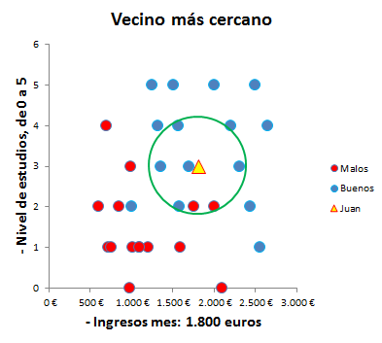
 |  | - En valores Y se seleccionan los estudios
 |  | - Lo mismo con Buenos y con Juan
 |  | - Formato de serie, color rojo a los malos y resto

 | La ventaja es que podemos ver los vecinos de Juan
 | Pero esto es posible porque solo hay dos variables
 | Es necesario aplicar un algoritmo para cuando haya más variables

 | Vecino más cercano

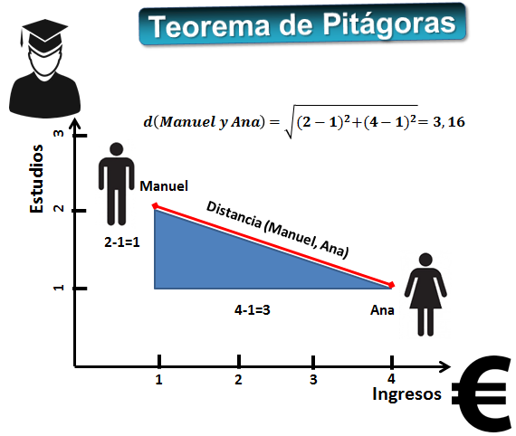
 | El algoritmo KNN calcula la distancia entre Juan y sus vecinos
 | Si la mayor parte de sus vecinos son buenos clientes lo más probable es que sea un buen cliente
 | "Dime con quien andas y te diré quién eres"

 |  | Para calcular la distancia entre dos puntos A y B usamos el Teorema de Pitágoras

 |  |  | Ingresos | Estudios
 |  | Ana | 4 | 1
 |  | Manuel | 1 | 2

 |  |  | d(Ana, Manuel)
 |  |  |  | =raiz(1^2+3^2)
 |  |  |  | =raiz(1+9)
 |  |  |  | =raiz(10)
 |  |  |  | =RAIZ((E113-E114)^2+(F113-F114)^2)

 |  | Si hay más de dos variables se calcula la distancia euclídea, que es el caso general:

 |  | Pero hay un problema y es que el salario y el nivel de estudios están medidos en escalas diferentes
 |  | El salario mensual son miles de euros y el nivel de estudios va de 1 a 5
 |  | Entonces hay que normalizarlo, para que estén en la misma escala.
 |  | Una forma es transformar tanto los ingresos como el nivel de estudio a la escala [0-1]
 |  | Así al que gana más (Isabel) le ponemos un 1 y al que gana menos (Peter) un 0
 |  | Es decir:

 |  |  |  |  |  |  |  |  | La función K.ESIMO.MENOR permite saber cual es el menor, el segundo menor, etc

normalizamos los datos
 |  | 1) Normalizamos los datos de los clientes |  |  |  |  |  |  |  |  | =K.ESIMO.MENOR(L$149:L$178;1)
 |  |  |  |  |  |  |  |  |  | ¿Qué valor es el menor?
 |  |  | =MIN() | =MIN() |  |  |  |  |  | ¿Qué valor es el segundo menor? |  | cambiar 1 por 2
 |  |  | Ingresos mes | Estudios
 |  | Mínimo |  |  |  |  |  |  |  |  | Número de vecinos (K)
 |  | Máximo |  |  |  |  |  |  |  | Tenemos que elegir el número de vecinos | 7 | por ejemplo, 7 vecinos
 |  |  | =MAX() | =MAX()
 |  |  |  |  |  |  |  |  | 2) Se trata de averiguar quienes son los vecinos de Juan y cuántos son "buenos" y "malos"
 |  |  |  |  |  |  |  |  |  | =SI(L149<=K.ESIMO.MENOR(L$149:L$178;1);"El más cercano";"")
 |  | =D37 |  |  |  | =(E149-E$142)/(E$143-E$142) |  |  | =RAIZ((I149-I$181)^2+(J149-J$181)^2) |  |  | =SI(N149="Cercano";G149;"")
 |  | Cliente | Ingresos Mes | Nivel Estudios | Score | IngresosmesN | EstudiosN |  | Distancia con Juan | El más cercano | K vecinos más cercanos | El vecino es...
 |  | Ana | 1,100 € | 1 | Malo
 |  | Luis | 983 € | 0 | Malo
 |  | Pedro | 1,203 € | 1 | Malo
 |  | Diego | 995 € | 3 | Malo
 |  | Lucas | 725 € | 1 | Malo
 |  | José | 1,750 € | 2 | Malo
 |  | Manuel | 2,100 € | 0 | Malo
 |  | Tere | 1,590 € | 1 | Malo
 |  | Sofía | 1,009 € | 1 | Malo
 |  | Mary | 850 € | 2 | Malo
 |  | John | 700 € | 4 | Malo
 |  | Peter | 602 € | 2 | Malo
 |  | Xiao | 760 € | 1 | Malo
 |  | Arty | 1,100 € | 1 | Malo
 |  | Sonia | 2,001 € | 2 | Malo
 |  | Laura | 2,500 € | 5 | Bueno
 |  | Isabel | 2,650 € | 4 | Bueno
 |  | Edu | 1,700 € | 3 | Bueno
 |  | Paco | 1,321 € | 4 | Bueno
 |  | Ester | 2,311 € | 3 | Bueno
 |  | Mara | 1,512 € | 5 | Bueno
 |  | Paula | 2,432 € | 2 | Bueno
 |  | Xisca | 2,550 € | 1 | Bueno
 |  | Cesar | 1,567 € | 4 | Bueno
 |  | Marga | 1,250 € | 5 | Bueno
 |  | Pere | 1,003 € | 2 | Bueno
 |  | Tania | 2,005 € | 5 | Bueno
 |  | Silvia | 1,580 € | 2 | Bueno
 |  | Flor | 1,350 € | 3 | Bueno
 |  | Diana | 2,201 € | 4 | Bueno

 |  | Cliente | Ingresos Mes | Nivel Estudios |  | IngresosmesN | EstudiosN |  | 5) Cuenta cuántos vecinos "malos" y "buenos" tiene Juan |  |  | Juan tiene:
 |  |  |  |  |  |  |  |  |  | =CONTAR.SI(O149:O178;"Malo") | Vecinos malos -->
 |  | =D71 |  |  |  | =(E181-E$142)/(E$143-E$142) |  |  |  | =CONTAR.SI(O149:O178;"Bueno") | Vecinos buenos -->

 |  | 3) Ahora analizamos a Juan |  |  | 4) Los datos de Juan normalizados |  |  |  |  | =SI(O181>O182;"Malo";"Bueno") | Juan es clasificado como:

 |  |  |  |  |  |  |  |  |  | 6) Clasifica a Juan como "bueno" o "malo" | SI(O181>O182;"N";"J") |  | Letra Wingdings N o J

Solucion
Credit scoring con algoritmo KNN

 | ¿Qué vamos a aprender?
 | - En esta hoja diseñaremos un sistema de credit scoring para conceder créditos.
 | - Utilizaremos uno de los algoritmos más sencillos, el KNN (k-nearest neighbor) o del Vecino más Cercano
 | - Este tipo de algoritmos son la base del reconocimiento de patrones, la minería de datos o big data

¿Cuál es el segundo menor valor de esta lista? -> el "5"
 | Ingredientes:
 | - La funcion MIN() y MAX() calcula el mínimo y máximo respectivamente |  |  |  |  |  |  | 7
 | - La funcion RAIZ() calcula la raiz cuadrada |  |  |  |  |  |  | 9
 | - La funcion K.ESIMO.MENOR devuelve el k-ésimo menor valor de un conjunto de datos |  |  |  |  |  |  | 8
 | - Gráficos de dispersión |  |  |  |  |  | 5 | 2 | =K.ESIMO.MENOR(K11:K15;2)
 | - La función condicional SI() |  |  |  |  |  |  | 5 | =K.ESIMO.MAYOR(K11:K15;2)

 | Enunciado:
 | - Una empresa dispone de datos históricos de 15 clientes "buenos" y 15 "malos" y quiere realizar un credit scoring
 | - Dispone de dos variables: los ingresos mensuales y el nivel de estudios. Los credit scoring reales utilizan muchas variables
 | - Se trata de clasificar a Juan, un cliente potencial que ha solicitado un crédito, como "bueno" o "malo"

 |  | Estas son las dos variables: |  |  |  |  |  |  | El algoritmo K-NN o del vecino más cercano lo que hace es comparar con los
 |  |  |  |  |  |  |  |  | datos de las personas que más se parecen al cliente que queremos analizar
 |  |  | - Ingresos mes: 1.800 euros |  |  |  |  |  |  |  | http://es.wikipedia.org/wiki/Knn
 |  |  | - Nivel de estudios, de 0 a 5
 |  | Juan |  | 0=Sin estudios
 |  |  |  | 1=Básico
 |  |  |  | 2=Secundaria
 |  |  |  | 3=Bachiller
 |  |  |  | 4=Graduado Universidad
 |  |  |  | 5=Máster

 |  | Estos son los datos de 30 clientes (15 buenos y 15 malos). Los credit scoring reales utilizan miles de datos

 |  | Cliente | Ingresos Mes | Nivel Estudios | Score
 |  | Ana | 1,100 € | 1 | Malo |  | Malos
 |  | Luis | 983 € | 0 | Malo
 |  | Pedro | 1,203 € | 1 | Malo
 |  | Diego | 995 € | 3 | Malo
 |  | Lucas | 725 € | 1 | Malo
 |  | José | 1,750 € | 2 | Malo
 |  | Manuel | 2,100 € | 0 | Malo
 |  | Tere | 1,590 € | 1 | Malo
 |  | Sofía | 1,009 € | 1 | Malo
 |  | Mary | 850 € | 2 | Malo
 |  | John | 700 € | 4 | Malo
 |  | Peter | 602 € | 2 | Malo
 |  | Xiao | 760 € | 1 | Malo
 |  | Arty | 1,100 € | 1 | Malo
 |  | Sonia | 2,001 € | 2 | Malo
 |  | Laura | 2,500 € | 5 | Bueno |  | Buenos
 |  | Isabel | 2,650 € | 4 | Bueno
 |  | Edu | 1,700 € | 3 | Bueno
 |  | Paco | 1,321 € | 4 | Bueno
 |  | Ester | 2,311 € | 3 | Bueno
 |  | Mara | 1,512 € | 5 | Bueno
 |  | Paula | 2,432 € | 2 | Bueno
 |  | Xisca | 2,550 € | 1 | Bueno
 |  | Cesar | 1,567 € | 4 | Bueno
 |  | Marga | 1,250 € | 5 | Bueno
 |  | Pere | 1,003 € | 2 | Bueno
 |  | Tania | 2,005 € | 5 | Bueno
 |  | Silvia | 1,580 € | 2 | Bueno
 |  | Flor | 1,350 € | 3 | Bueno
 |  | Diana | 2,201 € | 4 | Bueno

 |  | Juan gana 1800€ al mes y su nivel de estudios es Bachiller, es decir: 3. ¿Le daríamos un crédito?

 |  |  | Ingresos mes | Nivel Estudios | Score
 |  | Juan | 1,800 € | 3 | ¿?

 |  | Queremos que el modelo de credit scoring clasifique a Juan como "bueno" o "malo"

 | Gráfico de dispersión

Vecino más cercano
 | Como solo son dos variables podemos visualizarlo mediante un diagrama de dispersión
 | Si tuviéramos más de dos variables no se podría

¿Concedemos el crédito a Juan?
 |  | Vecino más cercano
 |  | - Seleccionar el rango: cliente, ingesos y estudios
 |  | - Insertar gráfico -> XY Dispersión -> Solo marcadores
 |  | - Se trata de hacer tres series: malos, buenos y Juan
 |  | - Lo haremos en Diseño -> Seleccionar datos
De los 7 vecinos, 5 devolvieron el crédito y 2 no
 |  | - Editamos la primera serie, "Malos"
 |  | - En Nombre se escribe Malos
 |  | - En valores X se seleccionan los ingresos de los malos
 |  | - En valores Y se seleccionan los estudios
 |  | - Lo mismo con Buenos y con Juan
 |  | - Formato de serie, color rojo a los malos y resto

 | La ventaja es que podemos ver los vecinos de Juan
 | Pero esto es posible porque solo hay dos variables
 | Es necesario aplicar un algoritmo para cuando haya más variables

 | Vecino más cercano

 | El algoritmo KNN calcula la distancia entre Juan y sus vecinos
 | Si la mayor parte de sus vecinos son buenos clientes lo más probable es que sea un buen cliente
 | "Dime con quien andas y te diré quién eres"

 |  | Para calcular la distancia entre dos puntos A y B usamos el Teorema de Pitágoras

 |  |  | Ingresos | Estudios
 |  | Ana | 4 | 1
 |  | Manuel | 1 | 2

 |  |  | d(Ana, Manuel) | 3.1622776602
 |  |  |  | =raiz((2-1)^2+(4-1)^2)
 |  |  |  | =raiz(1+9)
 |  |  |  | =raiz(10)
 |  |  |  | =RAIZ((E113-E114)^2+(F113-F114)^2)

 |  | Si hay más de dos variables se calcula la distancia euclídea, que es el caso general:

 |  | Pero hay un problema y es que el salario y el nivel de estudios están medidos en escalas diferentes
 |  | El salario mensual son miles de euros y el nivel de estudios va de 1 a 5
 |  | Entonces hay que normalizarlo, para que estén en la misma escala.
 |  | Una forma es transformar tanto los ingresos como el nivel de estudio a la escala [0-1]
 |  | Así al que gana más (Isabel) le ponemos un 1 y al que gana menos (Peter) un 0
 |  | Es decir:

 |  |  |  |  |  |  |  |  | La función K.ESIMO.MENOR permite saber cual es el menor, el segundo menor, etc

 |  | 1) Normalizamos los datos de los clientes |  |  |  |  |  |  |  |  | =K.ESIMO.MENOR(L$149:L$178;1)
 |  |  |  |  |  |  |  |  |  | ¿Qué valor es el menor? | 0.049
 |  |  | =MIN() | =MIN() |  |  |  |  |  | ¿Qué valor es el segundo menor? | 0.201 | cambiar 1 por 2
 |  |  | Ingresos mes | Estudios
normalizamos los datos
 |  | Mínimo | 602 | 0 |  |  |  |  |  |  | Número de vecinos (K)
 |  | Máximo | 2650 | 5 |  |  |  |  |  | Tenemos que elegir el número de vecinos | 7
 |  |  | =MAX() | =MAX()
 |  |  |  |  |  |  |  |  | 2) Se trata de averiguar quienes son los vecinos de Juan y cuántos son "buenos" y "malos"
 |  |  |  |  |  |  |  |  |  | =SI(L149<=K.ESIMO.MENOR(L$149:L$178;1);"El más cercano";"")
 |  | =D37 |  |  |  | =(E149-E$142)/(E$143-E$142) |  |  | =RAIZ((I149-I$181)^2+(J149-J$181)^2) |  |  | =SI(N149="Cercano";G149;"")
 |  | Cliente | Ingresos Mes | Nivel Estudios | Score | IngresosmesN | EstudiosN |  | Distancia con Juan | El más cercano | K vecinos más cercanos | El vecino es...
 |  | Ana | 1,100 € | 1 | Malo | 0.24 | 0.20 |  | 0.526
 |  | Luis | 983 € | 0 | Malo | 0.19 | 0.00 |  | 0.721
 |  | Pedro | 1,203 € | 1 | Malo | 0.29 | 0.20 |  | 0.495
 |  | Diego | 995 € | 3 | Malo | 0.19 | 0.60 |  | 0.393
 |  | Lucas | 725 € | 1 | Malo | 0.06 | 0.20 |  | 0.660
 |  | José | 1,750 € | 2 | Malo | 0.56 | 0.40 |  | 0.201 |  | Cercano | Malo
 |  | Manuel | 2,100 € | 0 | Malo | 0.73 | 0.00 |  | 0.618
 |  | Tere | 1,590 € | 1 | Malo | 0.48 | 0.20 |  | 0.413
 |  | Sofía | 1,009 € | 1 | Malo | 0.20 | 0.20 |  | 0.556
 |  | Mary | 850 € | 2 | Malo | 0.12 | 0.40 |  | 0.505
 |  | John | 700 € | 4 | Malo | 0.05 | 0.80 |  | 0.573
 |  | Peter | 602 € | 2 | Malo | 0.00 | 0.40 |  | 0.618
 |  | Xiao | 760 € | 1 | Malo | 0.08 | 0.20 |  | 0.646
 |  | Arty | 1,100 € | 1 | Malo | 0.24 | 0.20 |  | 0.526
 |  | Sonia | 2,001 € | 2 | Malo | 0.68 | 0.40 |  | 0.223 |  | Cercano | Malo
 |  | Laura | 2,500 € | 5 | Bueno | 0.93 | 1.00 |  | 0.526
 |  | Isabel | 2,650 € | 4 | Bueno | 1.00 | 0.80 |  | 0.461
 |  | Edu | 1,700 € | 3 | Bueno | 0.54 | 0.60 |  | 0.049 | El más cercano | Cercano | Bueno
 |  | Paco | 1,321 € | 4 | Bueno | 0.35 | 0.80 |  | 0.308
 |  | Ester | 2,311 € | 3 | Bueno | 0.83 | 0.60 |  | 0.250 |  | Cercano | Bueno
 |  | Mara | 1,512 € | 5 | Bueno | 0.44 | 1.00 |  | 0.424
 |  | Paula | 2,432 € | 2 | Bueno | 0.89 | 0.40 |  | 0.368
 |  | Xisca | 2,550 € | 1 | Bueno | 0.95 | 0.20 |  | 0.542
 |  | Cesar | 1,567 € | 4 | Bueno | 0.47 | 0.80 |  | 0.230 |  | Cercano | Bueno
 |  | Marga | 1,250 € | 5 | Bueno | 0.32 | 1.00 |  | 0.482
 |  | Pere | 1,003 € | 2 | Bueno | 0.20 | 0.40 |  | 0.438
 |  | Tania | 2,005 € | 5 | Bueno | 0.69 | 1.00 |  | 0.412
 |  | Silvia | 1,580 € | 2 | Bueno | 0.48 | 0.40 |  | 0.227 |  | Cercano | Bueno
 |  | Flor | 1,350 € | 3 | Bueno | 0.37 | 0.60 |  | 0.220 |  | Cercano | Bueno
 |  | Diana | 2,201 € | 4 | Bueno | 0.78 | 0.80 |  | 0.280

 |  | Cliente | Ingresos Mes | Nivel Estudios |  | IngresosmesN | EstudiosN |  | 5) Cuenta cuántos vecinos "malos" y "buenos" tiene Juan |  |  | Juan tiene:
 |  | Juan | 1,800 € | 3 |  | 0.58 | 0.60 |  |  | =CONTAR.SI(O149:O178;"Malo") | Vecinos malos --> | 2
 |  | =D71 |  |  |  | =(E181-E$142)/(E$143-E$142) |  |  |  | =CONTAR.SI(O149:O178;"Bueno") | Vecinos buenos --> | 5

 |  | 3) Ahora analizamos a Juan |  |  | 4) Los datos de Juan normalizados |  |  |  |  | =SI(O181>O182;"Malo";"Bueno") | Juan es clasificado como: | Bueno | J

 |  |  |  |  |  |  |  |  |  | 6) Clasifica a Juan como "bueno" o "malo" | SI(O181>O182;"N";"J") |  | 7) Usa letra Wingdings N o J

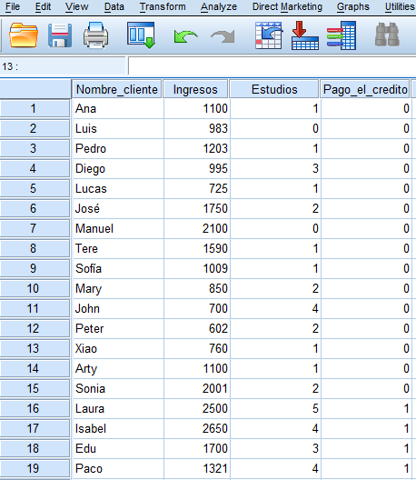
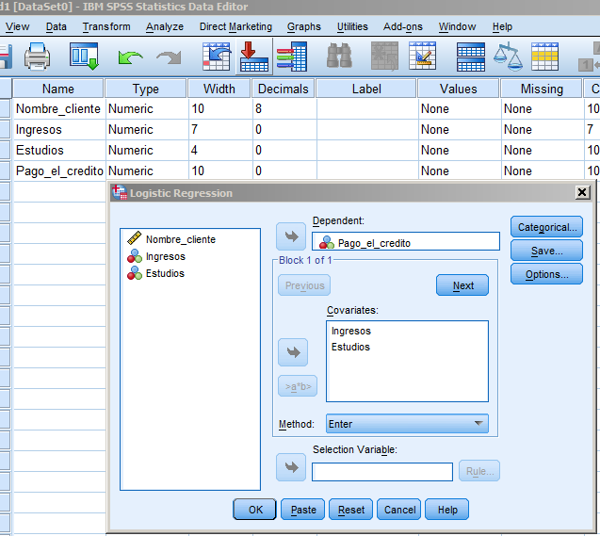
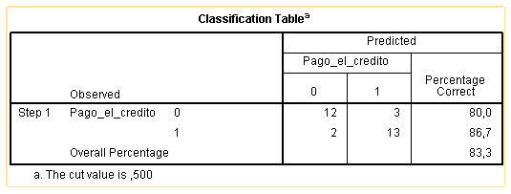

 | Otras técnicas

 |  | Existen muchas técnicas que permiten modelizar credit scoring
 |  | http://www.saedsayad.com/data_mining_map.htm
 |  | - Regresión Logística
 |  | - Análisis Discriminante
 |  | - Redes Neuronales Artificiales
 |  | - Support Vector Machine
 |  | - ...
 |  | La técnica más utilizada es la regresion logística
 |  | A partir de los datos de los clientes se ha estimado una regresión logística. Cualquier programa de estadística, como SPSS, sirve

 |  | Z = b0 + b1*Ingresos + b2*Estudios + bi*Variable i +... |  |  |  |  |  |  | Coef. Beta | Valor | Rasgo
 |  | f(z) = 1 / (1 + e^-z) |  |  |  |  |  |  | b0 | -8.811 | Constante
 |  |  |  |  |  |  |  |  | b1 | 0.003 | Ingresos
 |  |  |  |  |  |  |  |  | b2 | 1.629 | Estudios
 |  |  |  |  |  |  |  |  | ... | ... | ....

 |  | Simplemente introducimos los datos de los clientes nuevos: |  |  |  |  |  | Y se obtiene la predicción, que oscila entre 0 (malo) y 1 (bueno):
 |  |  |  |  |  |  |  |  |  | f(z)
 |  | Cliente | Ingresos | Estudios |  |  |  |  | Z | Prediccion
 |  | Juan | 1800 | 3 |  |  |  |  | 1.48 | 0.8 | Bueno

